2022년 5월 20일까지
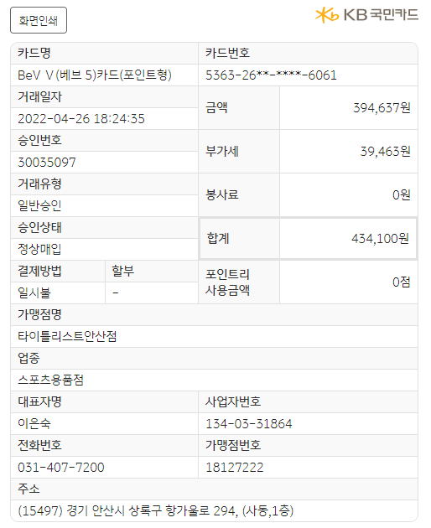
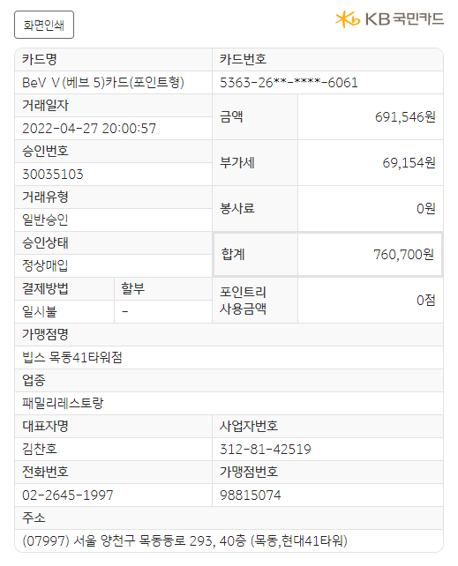
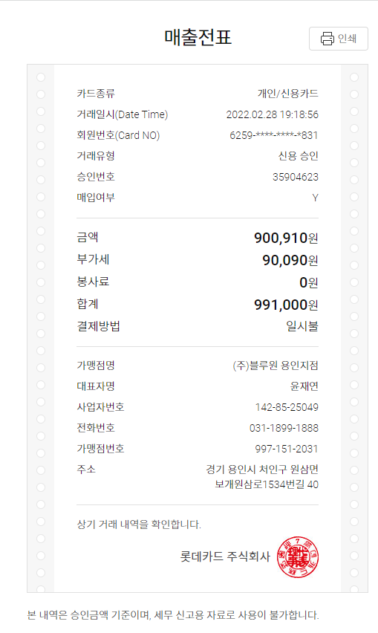
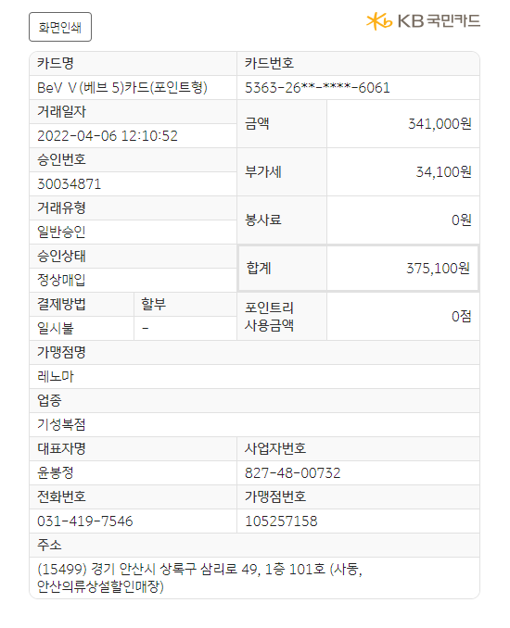
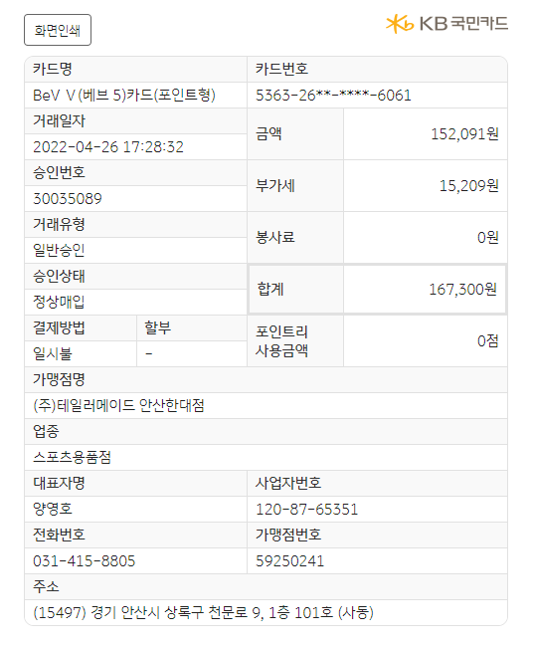
No | 일자 | 내용 | 고객 | 금액 | 카드사
1 | 2022.02.28 | 라운딩(블루원용인) | 두레 | 991,000 | 롯데카드
2 |  |  |  |  | 롯데카드
3 |  |  |  |  | 롯데카드
4 |  |  |  |  | 롯데카드
5 |  |  |  |  | 롯데카드
6 | 2022.04.06 | 골프복 | 레노마 | 375,100 | 국민카드
7 | 2022.04.26 | 골프복 | 테일러메이드 | 167,300 | 국민카드
8 | 2022.04.26 | 골프복 | 타이틀리스트 | 434,100 | 국민카드
9 | 2022.04.27 | 고객사회식-빕스 | 네오바이오텍 | 760,700 | 국민카드

계 |  |  |  | 2,728,200

2022년 2월 24일까지
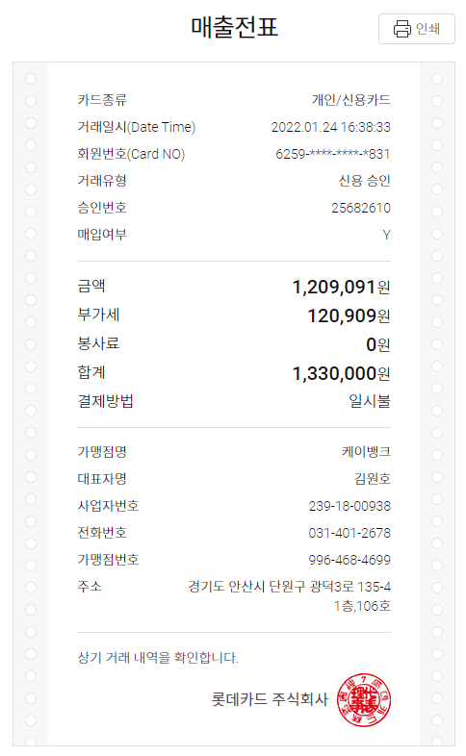
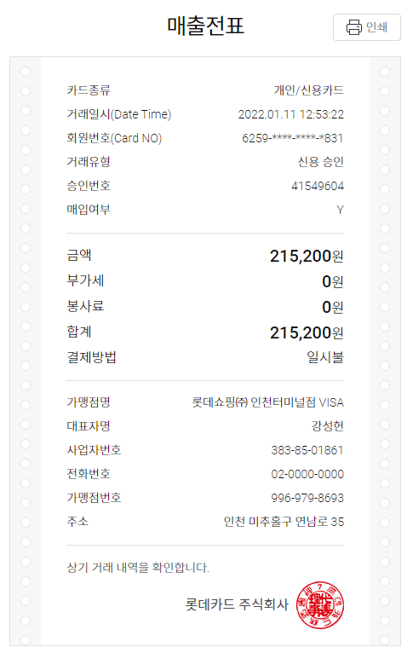
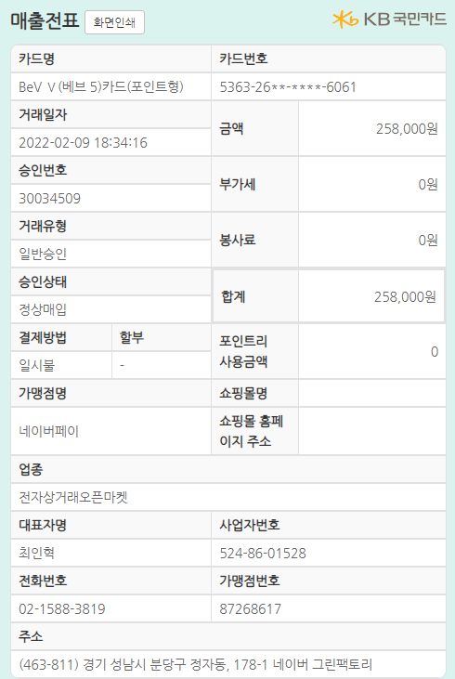
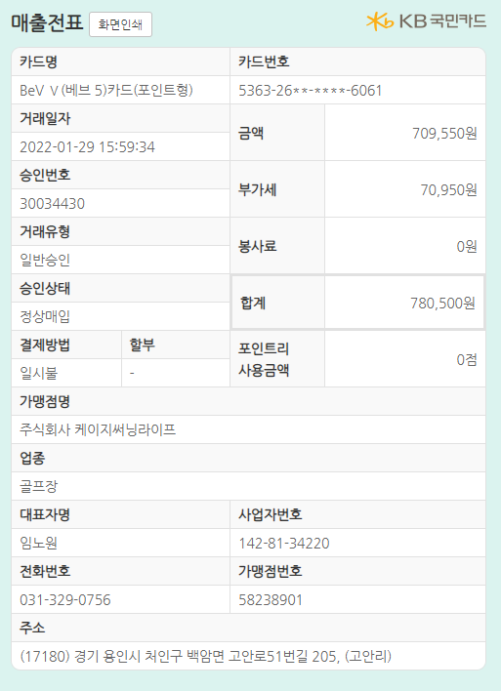
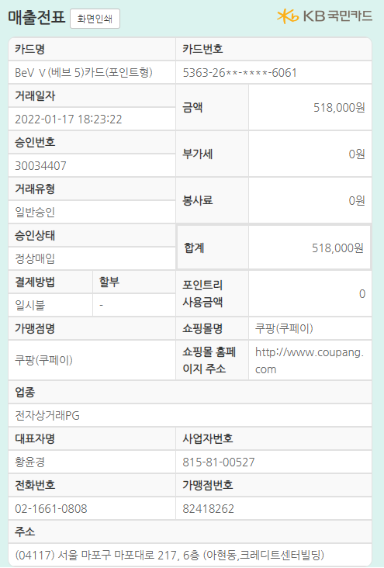
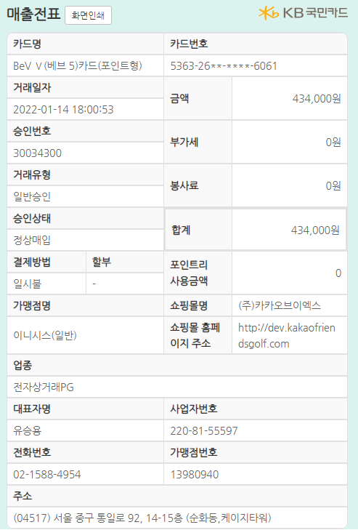
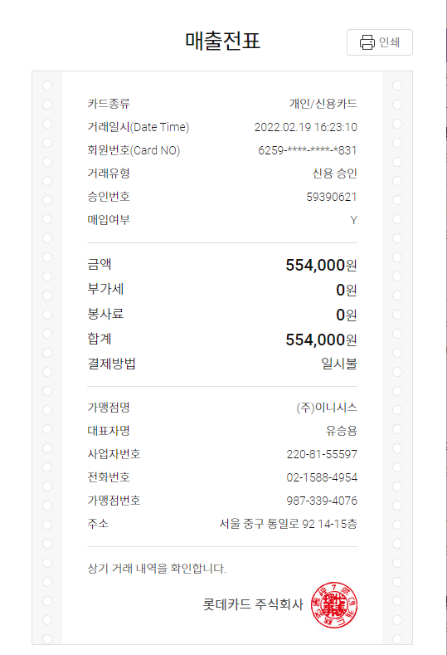
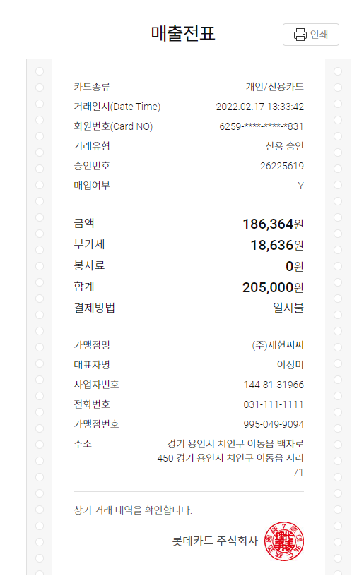
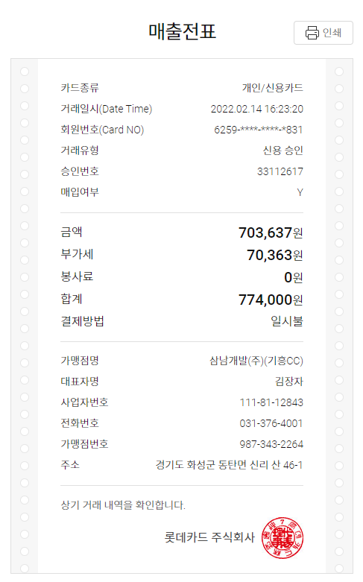
No | 일자 | 내용 | 고객 | 금액 | 카드사
1 | 2022.02.19 | 라운딩(더크로스)-선결제 | 두레 | 554,000 | 롯데카드
2 | 2022.02.17 | 라운딩 | 산기대 | 205,000 | 롯데카드
3 | 2022.02.14 | 라운딩(기흥) | 인포 | 774,000 | 롯데카드
4 | 2022.01.24 | 클럽 (유틸, 웨지) | 인포 | 1,330,000 | 롯데카드
5 | 2022.01.11 | 골프화 | 인포 | 215,200 | 롯데카드
6 | 2022.02.09 | 코로나 신속검사키트 | 인포 | 258,000 | 국민카드
7 | 2022.01.29 | 라운딩 (써닝포인트) | 두레 | 780,500 | 국민카드
8 | 2022.01.17 | 클럽 (드라이버) | 두레 | 518,000 | 국민카드
9 | 2022.01.14 | 라운딩 (더크로스) | 뉴프렉스 | 434,000 | 국민카드

계 |  |  |  | 5,068,700

2022년 1월 13일까지
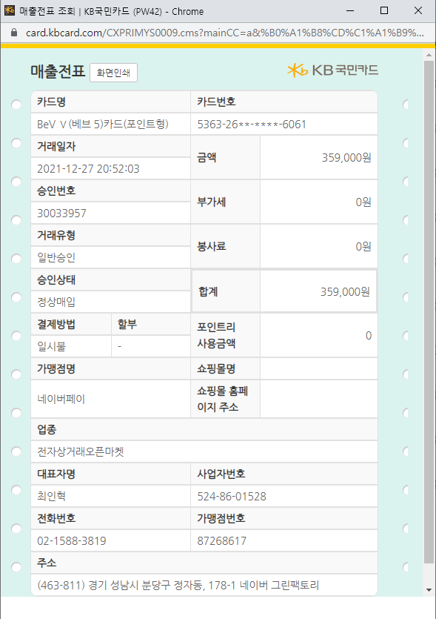
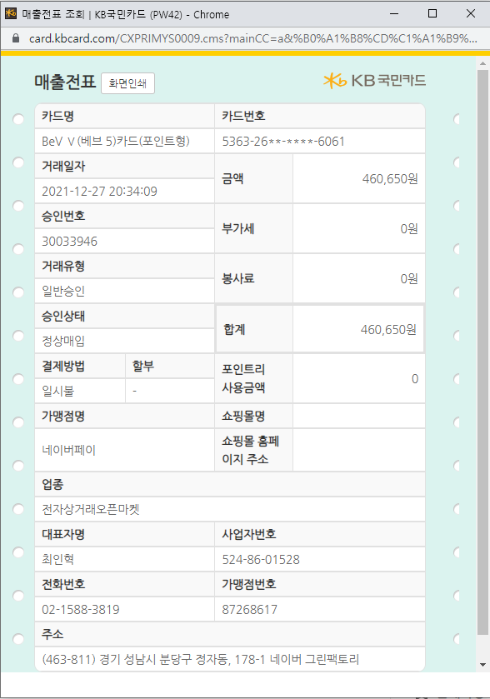
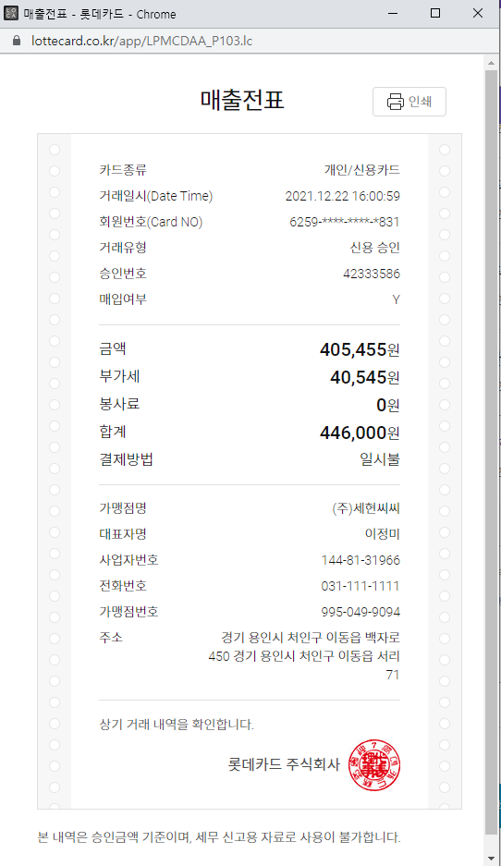
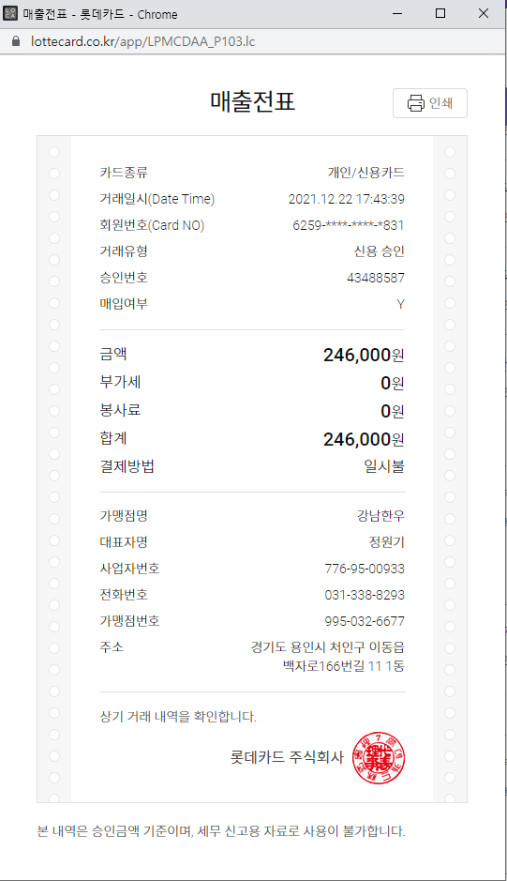
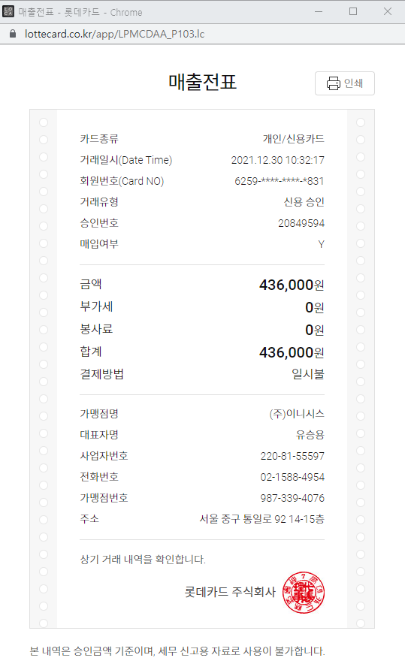
No | 일자 | 내용 | 고객 | 금액 | 카드사
1 | 2021.11.22 | 라운딩 (세현) | 두레 | 446,000 | 롯데카드
2 | 2021.11.22 | 라운딩 후 식사 | 두레 | 246,000 | 롯데카드
3 | 2022.12.30 | 라운딩 (아리지)-선결재 | 두레 | 436,000 | 롯데카드
4 | 2021.12.27 | 거리측정기 | 두레 | 359,000 | 국민카드
5 | 2021.12.27 | 거리측정기 | 다은(두레) | 460,650 | 국민카드

계 |  |  |  | 1,947,650

2021년 12월 13일까지
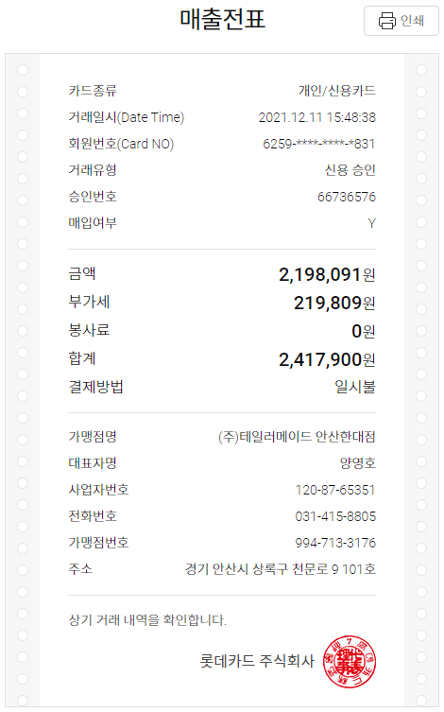
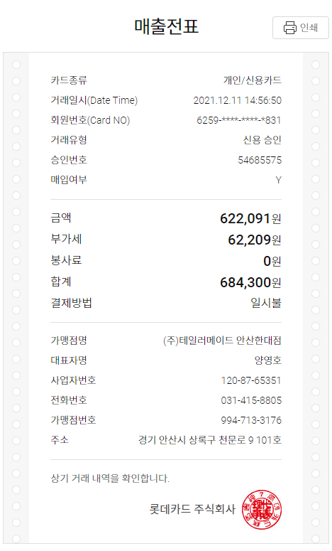
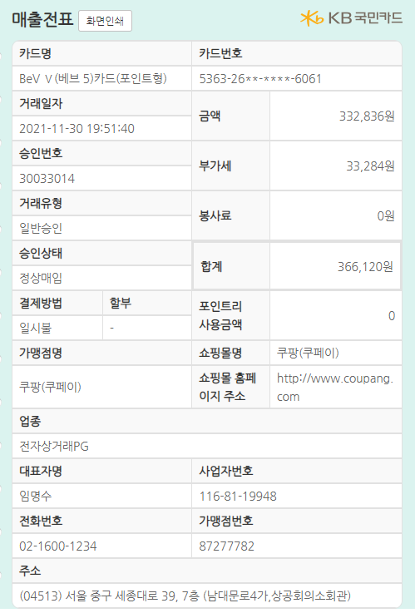
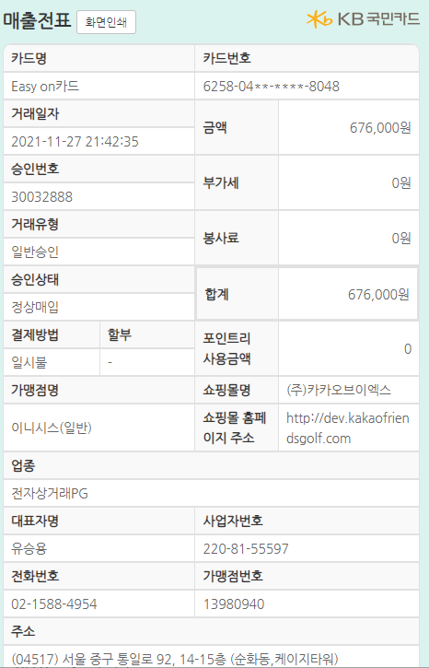
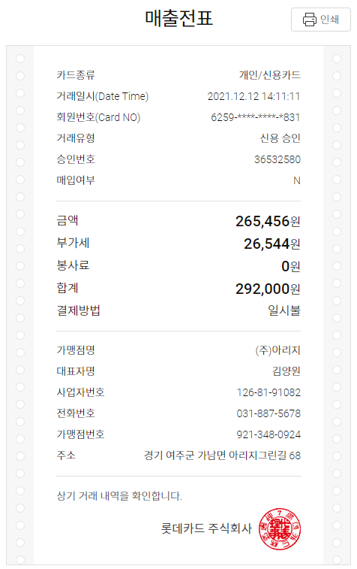
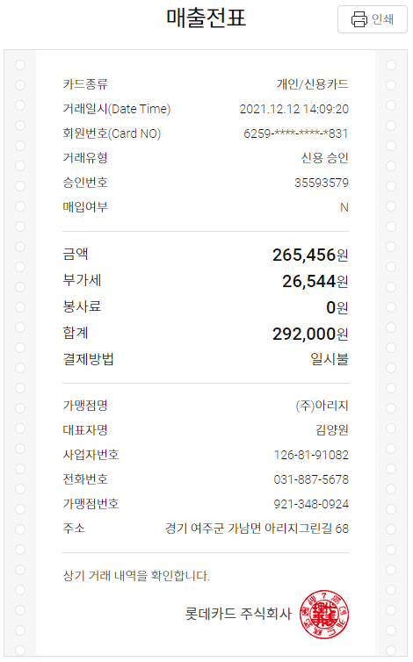

No | 일자 | 내용 | 고객 | 금액 | 카드사
1 | 2021.12.12 | 라운딩 (아리지-신만재) | 임민호 부장 | 292,000 | 롯데카드
2 | 2021.12.12 | 라운딩 (아리지-전원태) | 임민호 부장 | 292,000 | 롯데카드
3 | 2021.12.11 | 골프클럽 (드라이버) | 신만재 | 850,000 | 롯데카드
4 | 2021.12.11 | 테일러메이드 | 인포솔루션 | 2,417,900 | 롯데카드
5 | 2021.12.11 | 테일러메이드 | 인포솔루션 | 684,300 | 롯데카드
6 | 2021.11.30 | 골프백등 | 안상현 | 366,120 | 국민카드
7 | 2021.11.27 | 라운딩 선결재(12/15) | 인포솔루션 | 676,000 | 국민카드

계 |  |  |  | 5,578,320

2021년 11월 25일까지
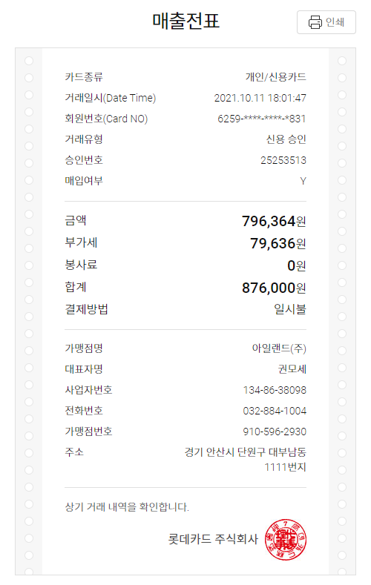
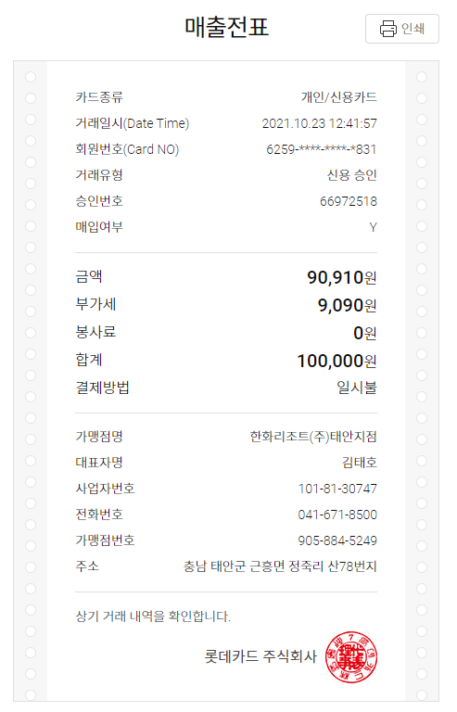
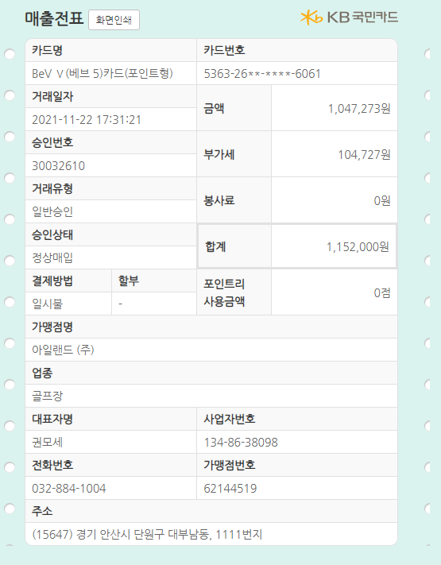
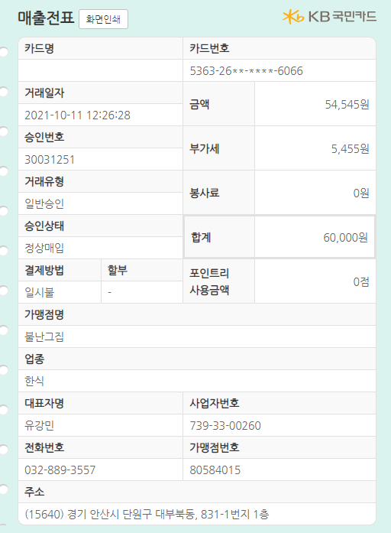
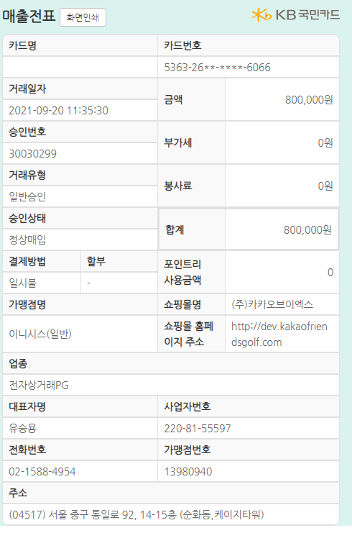
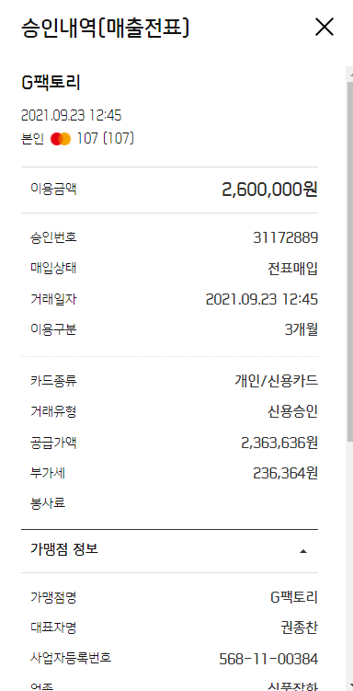
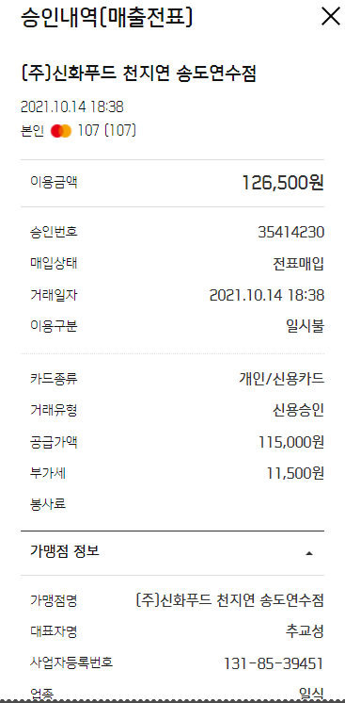
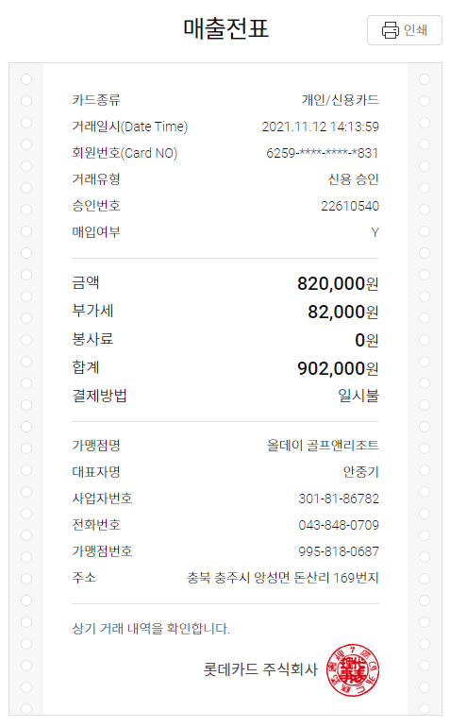
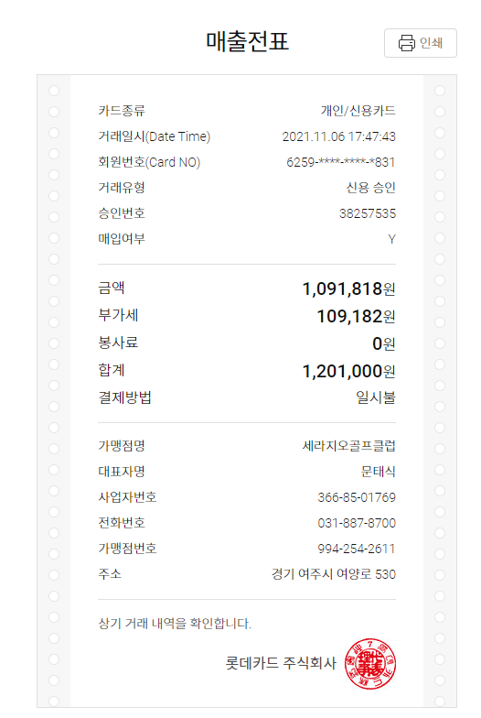
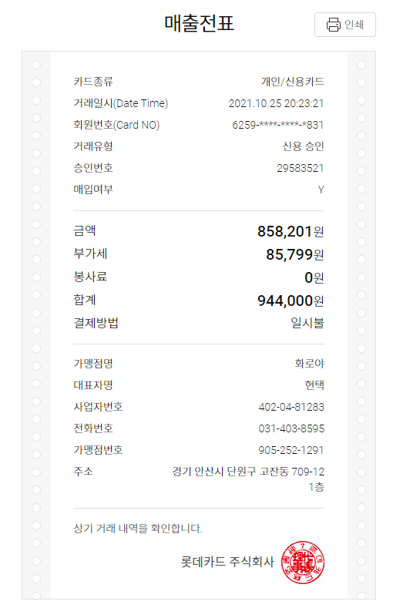
No | 일자 | 내용 | 고객 | 금액 | 카드사
1 | 2021.11.12 | 라운딩 (올데이) | 두레 | 902,000 | 롯데카드
2 | 2021.11.06 | 라운딩 (세라지오) | 두레 | 1,201,000 | 롯데카드
3 | 2021.10.25 | 회식 | 인포솔루션 | 944,000 | 롯데카드
4 | 2021.10.23 | 라운딩 (한화) | 산기대 | 100,000 | 롯데카드
5 | 2021.10.11 | 라운딩 (아일랜드) | 임민호 부장 | 876,000 | 롯데카드
6 | 2021.11.22 | 라운딩 (아일랜드) | 인포솔루션 | 1,152,000 | 국민카드
7 | 2021.10.11 | 라운식 식사 (불난그집) | 임민호 부장 | 60,000 | 국민카드
8 | 2021.09.20 | 라운딩 선결재 |  | 800,000 | 국민카드
9 | 2021.10.14 | 식사 | 이만석 위원 | 126,500 | 신한카드
10 | 2021.09.23 | 골프클럽 | 신현철 | 2,600,000 | 신한카드

계 |  |  |  | 8,761,500

2021년 9월 10일까지
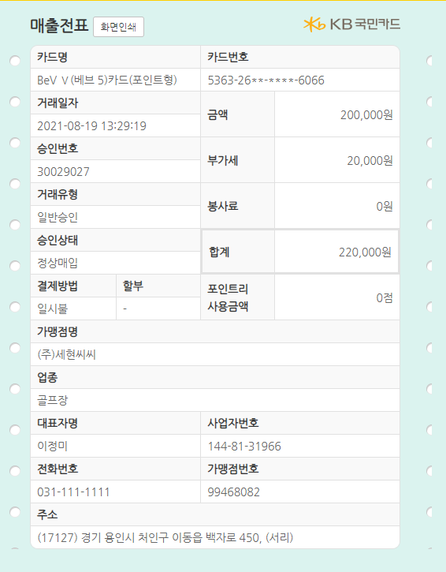
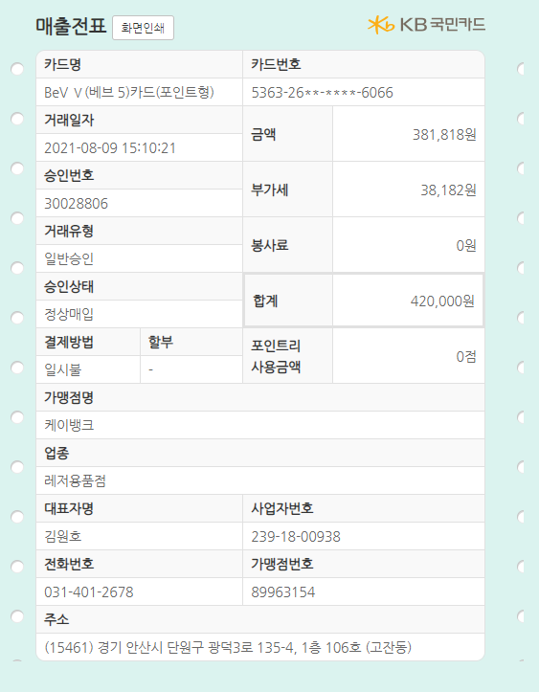
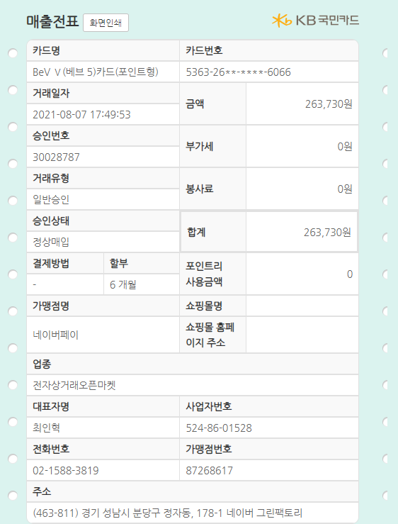

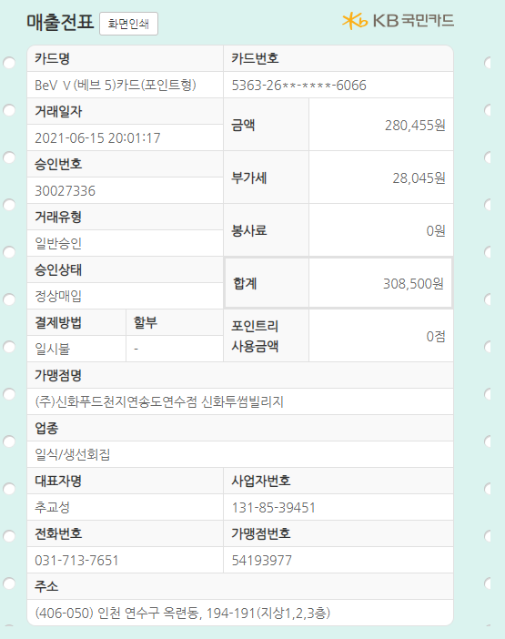
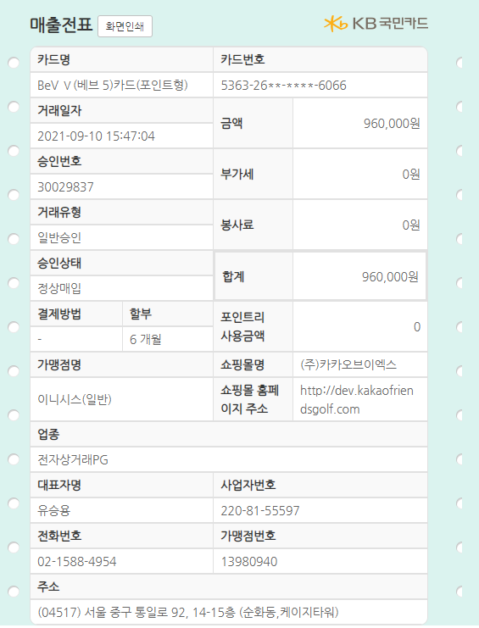
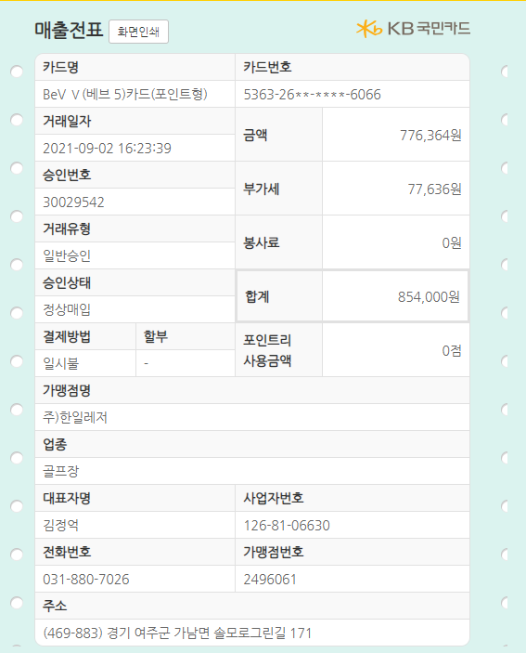
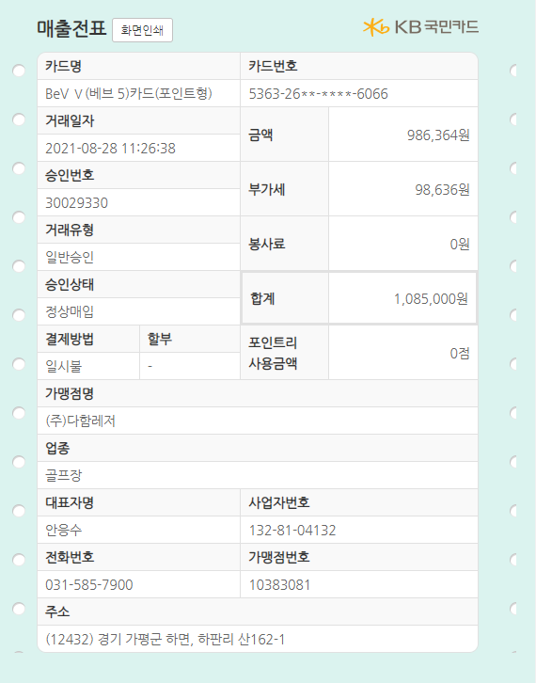
No | 일자 | 내용 | 고객 | 금액
1 | 2021.09.10 | 라운딩 선결제 | 김민기과장 | 960,000
2 | 2021.09.02 | 라운딩 | 김종구상무 | 854,000
3 | 2021.08.28 | 라운딩 | 임민호부장 | 1,085,000
4 | 2021.08.19 | 라운딩 | 산업기술대 | 220,000
5 | 2021.08.09 | 골프클럽 | 웨지 | 420,000
6 | 2021.08.07 | 골프용품 | 거리측정기 | 263,730
7 | 2021.07.27 | 고객사 식사 | ㈜두레 | 84,000
8 | 2021.06.15 | 고객사 식사 | 이만석위원 | 308,500
계 |  |  |  | 4,195,230

